ES2023_F17_carte1
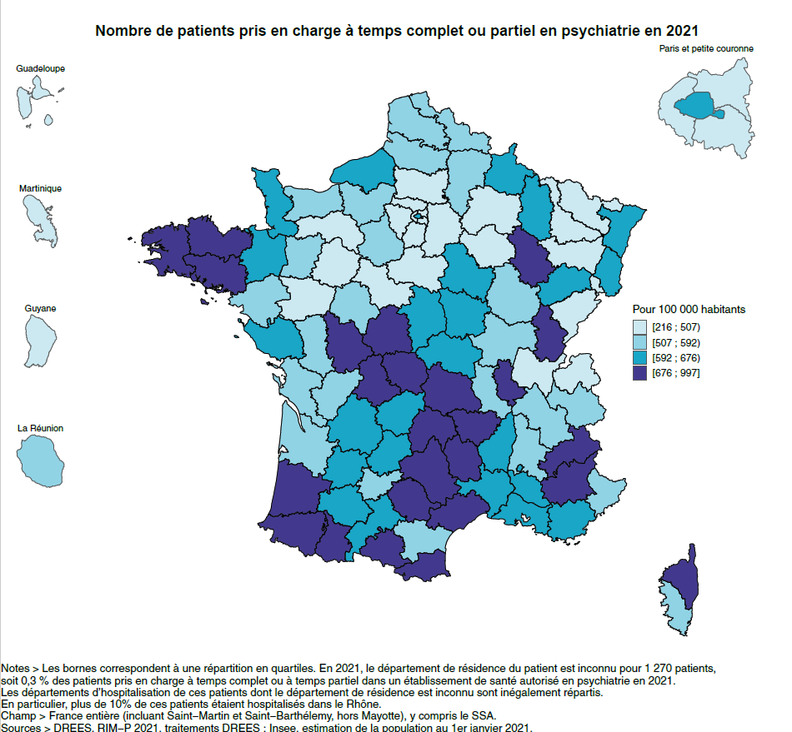
Carte 1. Nombre de patients pris en charge à temps complet ou partiel en psychiatrie en 2021

Code département | Département | Région | Taux pour 100 000 | Nombre de patients | Population 2021
01 | Ain | Auvergne-Rhône-Alpes | 497 | 3285 | 660875
02 | Aisne | Hauts-de-France | 516 | 2717 | 526857
03 | Allier | Auvergne-Rhône-Alpes | 643 | 2141 | 333042
04 | Alpes-de-Haute-Provence | Provence-Alpes-Côte d'Azur | 704 | 1162 | 165171
05 | Hautes-Alpes | Provence-Alpes-Côte d'Azur | 686 | 968 | 141039
06 | Alpes-Maritimes | Provence-Alpes-Côte d'Azur | 520 | 5729 | 1101039
07 | Ardèche | Auvergne-Rhône-Alpes | 612 | 2020 | 329841
08 | Ardennes | Grand Est | 673 | 1797 | 267127
09 | Ariège | Occitanie | 737 | 1129 | 153197
10 | Aube | Grand Est | 493 | 1533 | 310804
11 | Aude | Occitanie | 581 | 2198 | 378068
12 | Aveyron | Occitanie | 900 | 2520 | 279997
13 | Bouches-du-Rhône | Provence-Alpes-Côte d'Azur | 655 | 13465 | 2056455
14 | Calvados | Normandie | 514 | 3570 | 695207
15 | Cantal | Auvergne-Rhône-Alpes | 716 | 1030 | 143790
16 | Charente | Nouvelle-Aquitaine | 587 | 2059 | 350888
17 | Charente-Maritime | Nouvelle-Aquitaine | 568 | 3730 | 656951
18 | Cher | Centre-Val de Loire | 674 | 2013 | 298669
19 | Corrèze | Nouvelle-Aquitaine | 626 | 1496 | 239019
21 | Côte-d’Or | Bourgogne-Franche-Comté | 564 | 3015 | 534164
22 | Côtes-d’Armor | Bretagne | 898 | 5396 | 600924
23 | Creuse | Nouvelle-Aquitaine | 907 | 1040 | 114609
24 | Dordogne | Nouvelle-Aquitaine | 641 | 2642 | 412163
25 | Doubs | Bourgogne-Franche-Comté | 494 | 2701 | 546224
26 | Drôme | Auvergne-Rhône-Alpes | 579 | 3021 | 521894
27 | Eure | Normandie | 524 | 3124 | 595697
28 | Eure-et-Loir | Centre-Val de Loire | 582 | 2498 | 429083
29 | Finistère | Bretagne | 997 | 9173 | 919983
2A | Corse-du-Sud | Corse | 583 | 939 | 161082
2B | Haute-Corse | Corse | 751 | 1394 | 185528
30 | Gard | Occitanie | 613 | 4610 | 751840
31 | Haute-Garonne | Occitanie | 663 | 9509 | 1434439
32 | Gers | Occitanie | 628 | 1206 | 191910
33 | Gironde | Nouvelle-Aquitaine | 572 | 9509 | 1661929
34 | Hérault | Occitanie | 701 | 8435 | 1203899
35 | Ille-et-Vilaine | Bretagne | 649 | 7126 | 1098420
36 | Indre | Centre-Val de Loire | 708 | 1531 | 216392
37 | Indre-et-Loire | Centre-Val de Loire | 565 | 3457 | 612237
38 | Isère | Auvergne-Rhône-Alpes | 533 | 6829 | 1280557
39 | Jura | Bourgogne-Franche-Comté | 821 | 2118 | 257906
40 | Landes | Nouvelle-Aquitaine | 800 | 3356 | 419507
41 | Loir-et-Cher | Centre-Val de Loire | 471 | 1538 | 326778
42 | Loire | Auvergne-Rhône-Alpes | 583 | 4466 | 766473
43 | Haute-Loire | Auvergne-Rhône-Alpes | 753 | 1711 | 227229
44 | Loire-Atlantique | Pays de la Loire | 575 | 8395 | 1461267
45 | Loiret | Centre-Val de Loire | 467 | 3199 | 684609
46 | Lot | Occitanie | 654 | 1140 | 174282
47 | Lot-et-Garonne | Nouvelle-Aquitaine | 635 | 2096 | 329848
48 | Lozère | Occitanie | 911 | 698 | 76604
49 | Maine-et-Loire | Pays de la Loire | 497 | 4084 | 822488
50 | Manche | Normandie | 609 | 3002 | 492667
51 | Marne | Grand Est | 449 | 2530 | 563998
52 | Haute-Marne | Grand Est | 684 | 1152 | 168391
53 | Mayenne | Pays de la Loire | 525 | 1608 | 306224
54 | Meurthe-et-Moselle | Grand Est | 495 | 3626 | 732085
55 | Meuse | Grand Est | 665 | 1198 | 180059
56 | Morbihan | Bretagne | 885 | 6790 | 767088
57 | Moselle | Grand Est | 502 | 5248 | 1045213
58 | Nièvre | Bourgogne-Franche-Comté | 657 | 1322 | 201110
59 | Nord | Hauts-de-France | 586 | 15294 | 2607879
60 | Oise | Hauts-de-France | 430 | 3579 | 831944
61 | Orne | Normandie | 406 | 1119 | 275624
62 | Pas-de-Calais | Hauts-de-France | 509 | 7431 | 1460003
63 | Puy-de-Dôme | Auvergne-Rhône-Alpes | 775 | 5188 | 669014
64 | Pyrénées-Atlantiques | Nouvelle-Aquitaine | 942 | 6487 | 688474
65 | Hautes-Pyrénées | Occitanie | 795 | 1832 | 230579
66 | Pyrénées-Orientales | Occitanie | 777 | 3756 | 483558
67 | Bas-Rhin | Grand Est | 616 | 7094 | 1150899
68 | Haut-Rhin | Grand Est | 603 | 4626 | 767736
69 | Rhône | Auvergne-Rhône-Alpes | 767 | 14575 | 1899599
70 | Haute-Saône | Bourgogne-Franche-Comté | 598 | 1396 | 233489
71 | Saône-et-Loire | Bourgogne-Franche-Comté | 582 | 3187 | 547937
72 | Sarthe | Pays de la Loire | 500 | 2828 | 565314
73 | Savoie | Auvergne-Rhône-Alpes | 525 | 2311 | 439852
74 | Haute-Savoie | Auvergne-Rhône-Alpes | 471 | 3963 | 841639
75 | Paris | Île-de-France | 663 | 14231 | 2147716
76 | Seine-Maritime | Normandie | 665 | 8343 | 1254203
77 | Seine-et-Marne | Île-de-France | 420 | 6029 | 1436063
78 | Yvelines | Île-de-France | 433 | 6313 | 1457875
79 | Deux-Sèvres | Nouvelle-Aquitaine | 545 | 2043 | 374763
80 | Somme | Hauts-de-France | 582 | 3306 | 567745
81 | Tarn | Occitanie | 790 | 3098 | 392053
82 | Tarn-et-Garonne | Occitanie | 535 | 1407 | 262863
83 | Var | Provence-Alpes-Côte d'Azur | 607 | 6615 | 1090123
84 | Vaucluse | Provence-Alpes-Côte d'Azur | 654 | 3681 | 562533
85 | Vendée | Pays de la Loire | 626 | 4350 | 694684
86 | Vienne | Nouvelle-Aquitaine | 728 | 3199 | 439635
87 | Haute-Vienne | Nouvelle-Aquitaine | 822 | 3045 | 370651
88 | Vosges | Grand Est | 500 | 1803 | 360241
89 | Yonne | Bourgogne-Franche-Comté | 673 | 2236 | 332048
90 | Territoire de Belfort | Bourgogne-Franche-Comté | 483 | 671 | 138931
91 | Essonne | Île-de-France | 439 | 5758 | 1310435
92 | Hauts-de-Seine | Île-de-France | 485 | 7938 | 1636156
93 | Seine-Saint-Denis | Île-de-France | 408 | 6806 | 1668164
94 | Val-de-Marne | Île-de-France | 478 | 6814 | 1425072
95 | Val-d’Oise | Île-de-France | 393 | 4982 | 1267124
9A | Guadeloupe | Guadeloupe | 383 | 1609 | 420630
9B | Martinique | Martinique | 420 | 1494 | 356029
9C | Guyane | Guyane | 216 | 628 | 290528
9D | La Réunion | La Réunion | 520 | 4507 | 866181
99 | Département de résidence inconnu | Département de résidence inconnu |  | 1270

Notes > Les bornes correspondent à une répartition en quartiles. En 2021, le département de résidence du patient est inconnu pour 1 270 patients, soit 0,3 % des patients pris en charge à temps complet ou à temps partiel dans un établissement de santé autorisé en psychiatrie en 2021. Les départements d’hospitalisation de ces patients dont le département de résidence est inconnu sont inégalement répartis. En particulier, plus de 10 % de ces patients étaient hospitalisés dans le Rhône. Champ > France entière (incluant Saint-Martin et Saint-Barthélemy, hors Mayotte), y compris le SSA. Sources > DREES, RIM-P 2021, traitements DREES ; Insee, estimation de la population au 1er janvier 2021.

ES2023_F17_carte2
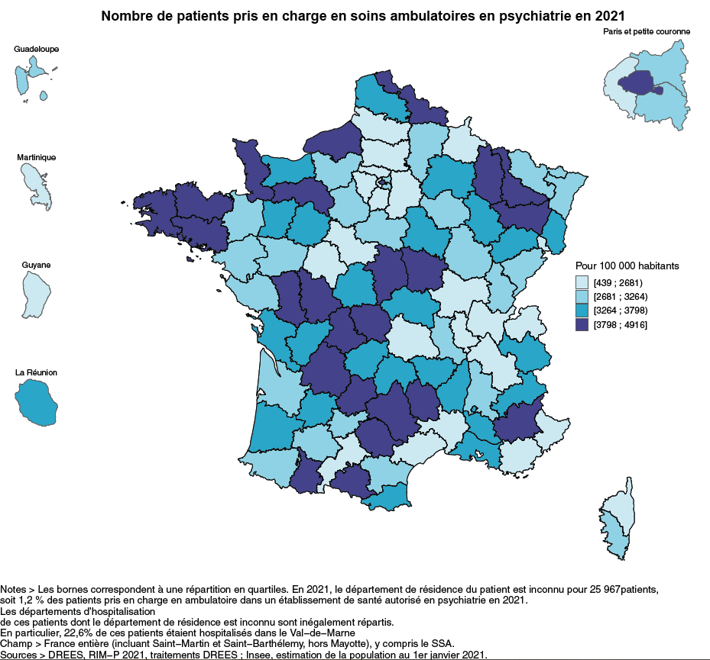
Carte 2. Nombre de patients pris en charge en soins ambulatoires de psychiatrie en 2021

Code département | Département | Nouvelle région | Taux pour 100 000 | Nombre de patients | Population 2021
01 | Ain | Auvergne-Rhône-Alpes | 2427 | 16041 | 660875
02 | Aisne | Hauts-de-France | 2865 | 15097 | 526857
03 | Allier | Auvergne-Rhône-Alpes | 3278 | 10918 | 333042
04 | Alpes-de-Haute-Provence | Provence-Alpes-Côte d'Azur | 4214 | 6961 | 165171
05 | Hautes-Alpes | Provence-Alpes-Côte d'Azur | 3619 | 5104 | 141039
06 | Alpes-Maritimes | Provence-Alpes-Côte d'Azur | 2430 | 26754 | 1101039
07 | Ardèche | Auvergne-Rhône-Alpes | 3605 | 11891 | 329841
08 | Ardennes | Grand Est | 2545 | 6799 | 267127
09 | Ariège | Occitanie | 4114 | 6303 | 153197
10 | Aube | Grand Est | 2876 | 8940 | 310804
11 | Aude | Occitanie | 2839 | 10732 | 378068
12 | Aveyron | Occitanie | 4297 | 12031 | 279997
13 | Bouches-du-Rhône | Provence-Alpes-Côte d'Azur | 3317 | 68221 | 2056455
14 | Calvados | Normandie | 3530 | 24544 | 695207
15 | Cantal | Auvergne-Rhône-Alpes | 3589 | 5161 | 143790
16 | Charente | Nouvelle-Aquitaine | 3507 | 12305 | 350888
17 | Charente-Maritime | Nouvelle-Aquitaine | 3594 | 23613 | 656951
18 | Cher | Centre-Val de Loire | 4117 | 12295 | 298669
19 | Corrèze | Nouvelle-Aquitaine | 3781 | 9038 | 239019
21 | Côte-d’Or | Bourgogne-Franche-Comté | 2942 | 15714 | 534164
22 | Côtes-d’Armor | Bretagne | 4781 | 28729 | 600924
23 | Creuse | Nouvelle-Aquitaine | 4505 | 5163 | 114609
24 | Dordogne | Nouvelle-Aquitaine | 4020 | 16570 | 412163
25 | Doubs | Bourgogne-Franche-Comté | 3007 | 16424 | 546224
26 | Drôme | Auvergne-Rhône-Alpes | 3212 | 16762 | 521894
27 | Eure | Normandie | 3140 | 18705 | 595697
28 | Eure-et-Loir | Centre-Val de Loire | 2887 | 12387 | 429083
29 | Finistère | Bretagne | 3907 | 35945 | 919983
2A | Corse-du-Sud | Corse | 2853 | 4595 | 161082
2B | Haute-Corse | Corse | 1583 | 2937 | 185528
30 | Gard | Occitanie | 2659 | 19995 | 751840
31 | Haute-Garonne | Occitanie | 1885 | 27038 | 1434439
32 | Gers | Occitanie | 2853 | 5475 | 191910
33 | Gironde | Nouvelle-Aquitaine | 2835 | 47117 | 1661929
34 | Hérault | Occitanie | 2529 | 30451 | 1203899
35 | Ille-et-Vilaine | Bretagne | 2960 | 32515 | 1098420
36 | Indre | Centre-Val de Loire | 3415 | 7389 | 216392
37 | Indre-et-Loire | Centre-Val de Loire | 2153 | 13184 | 612237
38 | Isère | Auvergne-Rhône-Alpes | 2315 | 29643 | 1280557
39 | Jura | Bourgogne-Franche-Comté | 3260 | 8407 | 257906
40 | Landes | Nouvelle-Aquitaine | 3275 | 13739 | 419507
41 | Loir-et-Cher | Centre-Val de Loire | 2247 | 7342 | 326778
42 | Loire | Auvergne-Rhône-Alpes | 2683 | 20565 | 766473
43 | Haute-Loire | Auvergne-Rhône-Alpes | 3566 | 8104 | 227229
44 | Loire-Atlantique | Pays de la Loire | 2889 | 42220 | 1461267
45 | Loiret | Centre-Val de Loire | 3040 | 20811 | 684609
46 | Lot | Occitanie | 4074 | 7101 | 174282
47 | Lot-et-Garonne | Nouvelle-Aquitaine | 3545 | 11692 | 329848
48 | Lozère | Occitanie | 4916 | 3766 | 76604
49 | Maine-et-Loire | Pays de la Loire | 3243 | 26677 | 822488
50 | Manche | Normandie | 4885 | 24066 | 492667
51 | Marne | Grand Est | 3463 | 19530 | 563998
52 | Haute-Marne | Grand Est | 3389 | 5706 | 168391
53 | Mayenne | Pays de la Loire | 3366 | 10308 | 306224
54 | Meurthe-et-Moselle | Grand Est | 4046 | 29620 | 732085
55 | Meuse | Grand Est | 4651 | 8374 | 180059
56 | Morbihan | Bretagne | 4445 | 34099 | 767088
57 | Moselle | Grand Est | 3180 | 33240 | 1045213
58 | Nièvre | Bourgogne-Franche-Comté | 4073 | 8192 | 201110
59 | Nord | Hauts-de-France | 4334 | 113028 | 2607879
60 | Oise | Hauts-de-France | 2506 | 20847 | 831944
61 | Orne | Normandie | 4827 | 13303 | 275624
62 | Pas-de-Calais | Hauts-de-France | 3628 | 52976 | 1460003
63 | Puy-de-Dôme | Auvergne-Rhône-Alpes | 2617 | 17511 | 669014
64 | Pyrénées-Atlantiques | Nouvelle-Aquitaine | 2930 | 20170 | 688474
65 | Hautes-Pyrénées | Occitanie | 3964 | 9139 | 230579
66 | Pyrénées-Orientales | Occitanie | 3269 | 15806 | 483558
67 | Bas-Rhin | Grand Est | 3173 | 36513 | 1150899
68 | Haut-Rhin | Grand Est | 3624 | 27823 | 767736
69 | Rhône | Auvergne-Rhône-Alpes | 2676 | 50824 | 1899599
70 | Haute-Saône | Bourgogne-Franche-Comté | 3592 | 8388 | 233489
71 | Saône-et-Loire | Bourgogne-Franche-Comté | 2601 | 14254 | 547937
72 | Sarthe | Pays de la Loire | 3699 | 20911 | 565314
73 | Savoie | Auvergne-Rhône-Alpes | 3337 | 14680 | 439852
74 | Haute-Savoie | Auvergne-Rhône-Alpes | 1871 | 15744 | 841639
75 | Paris | Île-de-France | 3814 | 81917 | 2147716
76 | Seine-Maritime | Normandie | 3869 | 48528 | 1254203
77 | Seine-et-Marne | Île-de-France | 1960 | 28146 | 1436063
78 | Yvelines | Île-de-France | 2421 | 35292 | 1457875
79 | Deux-Sèvres | Nouvelle-Aquitaine | 4089 | 15324 | 374763
80 | Somme | Hauts-de-France | 2658 | 15091 | 567745
81 | Tarn | Occitanie | 4112 | 16120 | 392053
82 | Tarn-et-Garonne | Occitanie | 2943 | 7735 | 262863
83 | Var | Provence-Alpes-Côte d'Azur | 2620 | 28561 | 1090123
84 | Vaucluse | Provence-Alpes-Côte d'Azur | 3401 | 19133 | 562533
85 | Vendée | Pays de la Loire | 2935 | 20390 | 694684
86 | Vienne | Nouvelle-Aquitaine | 4446 | 19547 | 439635
87 | Haute-Vienne | Nouvelle-Aquitaine | 4273 | 15837 | 370651
88 | Vosges | Grand Est | 4003 | 14422 | 360241
89 | Yonne | Bourgogne-Franche-Comté | 3793 | 12595 | 332048
90 | Territoire de Belfort | Bourgogne-Franche-Comté | 2118 | 2943 | 138931
91 | Essonne | Île-de-France | 2224 | 29139 | 1310435
92 | Hauts-de-Seine | Île-de-France | 2601 | 42562 | 1636156
93 | Seine-Saint-Denis | Île-de-France | 2910 | 48538 | 1668164
94 | Val-de-Marne | Île-de-France | 2701 | 38491 | 1425072
95 | Val-d’Oise | Île-de-France | 1849 | 23431 | 1267124
9A | Guadeloupe | Guadeloupe | 2706 | 11383 | 420630
9B | Martinique | Martinique | 2511 | 8939 | 356029
9C | Guyane | Guyane | 439 | 1276 | 290528
9D | La Réunion | La Réunion | 3547 | 30721 | 866181
99 | Département inconnu | Département de résidence inconnu |  | 25,967

Notes > Les bornes correspondent à une répartition en quartiles. En 2021, le département de résidence du patient est inconnu pour 25 967patients, soit 1,2 % des patients pris en charge en ambulatoire dans un établissement de santé autorisé en psychiatrie en 2021. Les départements d’hospitalisation de ces patients dont le département de résidence est inconnu sont inégalement répartis. En particulier, 22,6 % de ces patients étaient pris en charge dans le Val-de-Marne Champ > France entière (incluant Saint-Martin et Saint-Barthélemy, hors Mayotte), y compris le SSA. Sources > DREES, RIM-P 2021, traitements DREES ; Insee, estimation de la population au 1er janvier 2021.

ES2023_F17_graphique1
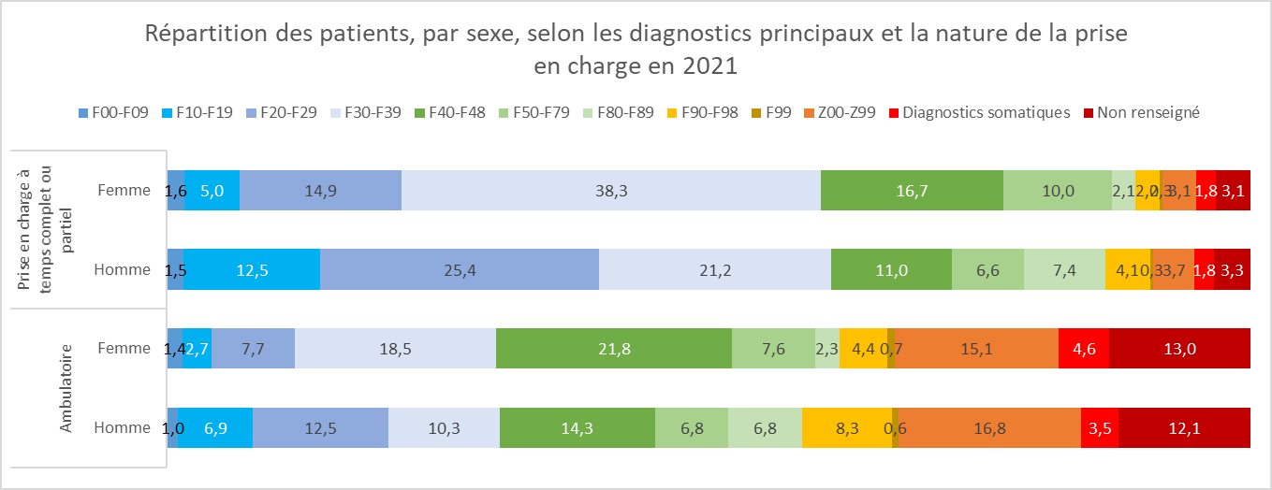
Graphique 1. Répartition des patients, par sexe, selon les diagnostics principaux et la nature de la prise en charge en 2021
 |  | Ambulatoire |  | Prise en charge à temps complet ou partiel
 |  | Homme | Femme | Homme | Femme
F00-F09 | Troubles mentaux organiques, y compris les troubles symptomatiques | 1.0 | 1.4 | 1.5 | 1.6
F10-F19 | Troubles mentaux et du comportement liés à l’utilisation de substances psycho-actives | 6.9 | 2.7 | 12.5 | 5.0
F20-F29 | Schizophrénie, troubles schizotypiques et troubles délirants | 12.5 | 7.7 | 25.4 | 14.9
F30-F39 | Troubles de l’humeur | 10.3 | 18.5 | 21.2 | 38.3
F40-F48 | Troubles névrotiques, troubles liés à des facteurs de stress et troubles somatoformes | 14.3 | 21.8 | 11.0 | 16.7
F50-F79 | Autres troubles psychiatriques | 6.8 | 7.6 | 6.6 | 10.0
F80-F89 | Troubles du développement psychologique | 6.8 | 2.3 | 7.4 | 2.1
F90-F98 | Troubles du comportement et troubles émotionnels apparaissant habituellement durant l’enfance et l’adolescence | 8.3 | 4.4 | 4.1 | 2.2
F99 | Trouble mental, sans précision | 0.6 | 0.7 | 0.3 | 0.3
Z00-Z99 | Facteurs influant sur l’état de santé | 16.8 | 15.1 | 3.7 | 3.1
Diagnostics somatiques | Diagnostics somatiques | 3.5 | 4.6 | 1.8 | 1.8
Non renseigné | Non renseigné | 12.1 | 13.0 | 3.3 | 3.1

F00-F09 : troubles mentaux organiques, y compris les troubles symptomatiques ; F10-F19 : troubles mentaux et du comportement liés à l’utilisation de substances psycho-actives ; F20-F29 : schizophrénie, troubles schizotypiques et troubles délirants ; F30-F39 : troubles de l’humeur ; F40-F48 : troubles névrotiques, troubles liés à des facteurs de stress et troubles somatoformes ; F50-F59 : syndromes comportementaux associés à des perturbations physiologiques et à des facteurs physiques ; F60-F69 : troubles de la personnalité et du comportement chez l’adulte ; F70-F79 : retard mental ; F80-F89 : troubles du développement psychologique ; F90-F98 : troubles du comportement et troubles émotionnels apparaissant habituellement durant l’enfance et l’adolescence ; F99 : autres troubles mentaux sans précision ; Z00-Z99 : facteurs influant sur l’état de santé. Note > Les diagnostics de prise en charge sont codés par les équipes soignantes à partir de la classification internationale des maladies (CIM) de l’Organisation mondiale de la santé, 10e révision. Des différences peuvent apparaître entre les sommes de pourcentages et le résultat réel, en raison des arrondis à une décimale. La dernière séquence de soins des patients hospitalisés en psyhciatrie est utilisée pour définir le diagnostic principal. En 2021, le codage d’un diagnostic principal relatif au Covid-19 est très rare (64 patients pour la prise en charge à temps complet ou partiel, soit 0,01 % patients et 174 patients pour la prise en charge en soins ambulatoire, soit 0,008 % des patients). Ce cas n’est donc pas représenté ici. Champ > France entière (incluant Saint-Martin et Saint-Barthélemy, hors Mayotte), y compris le SSA. Source > ATIH, RIM-P 2021, traitements DREES.

